等価荷重計算
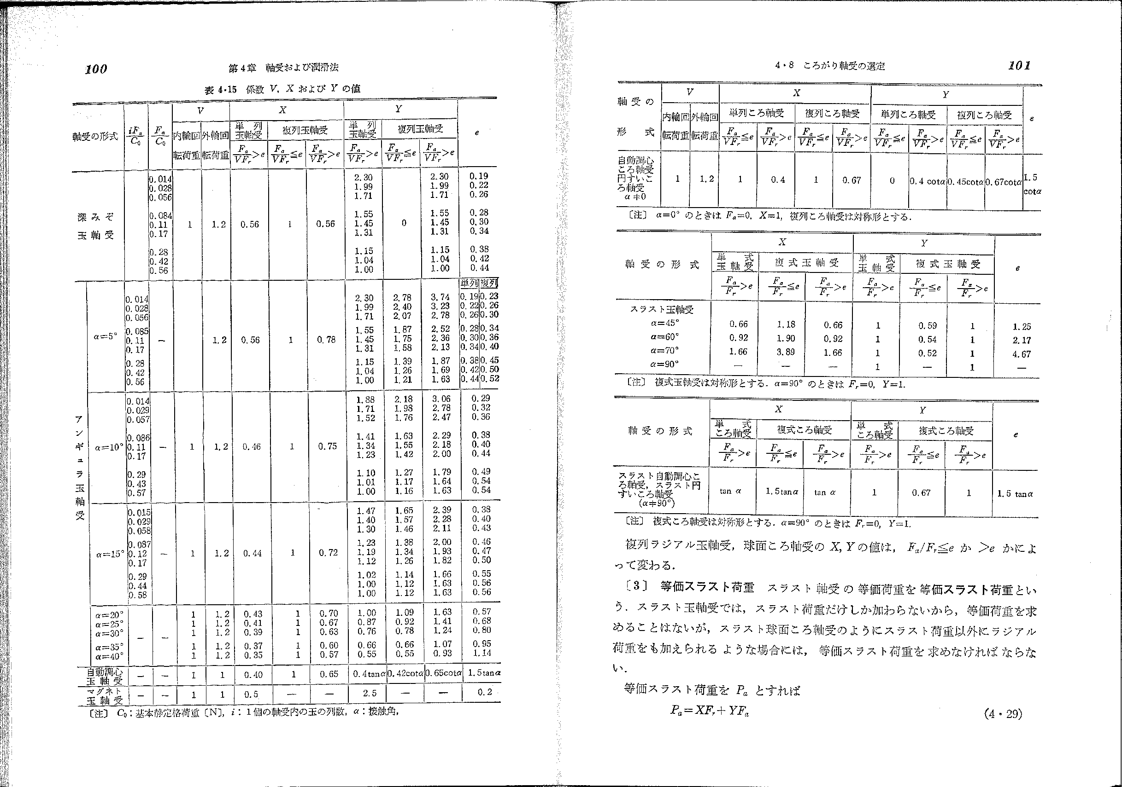
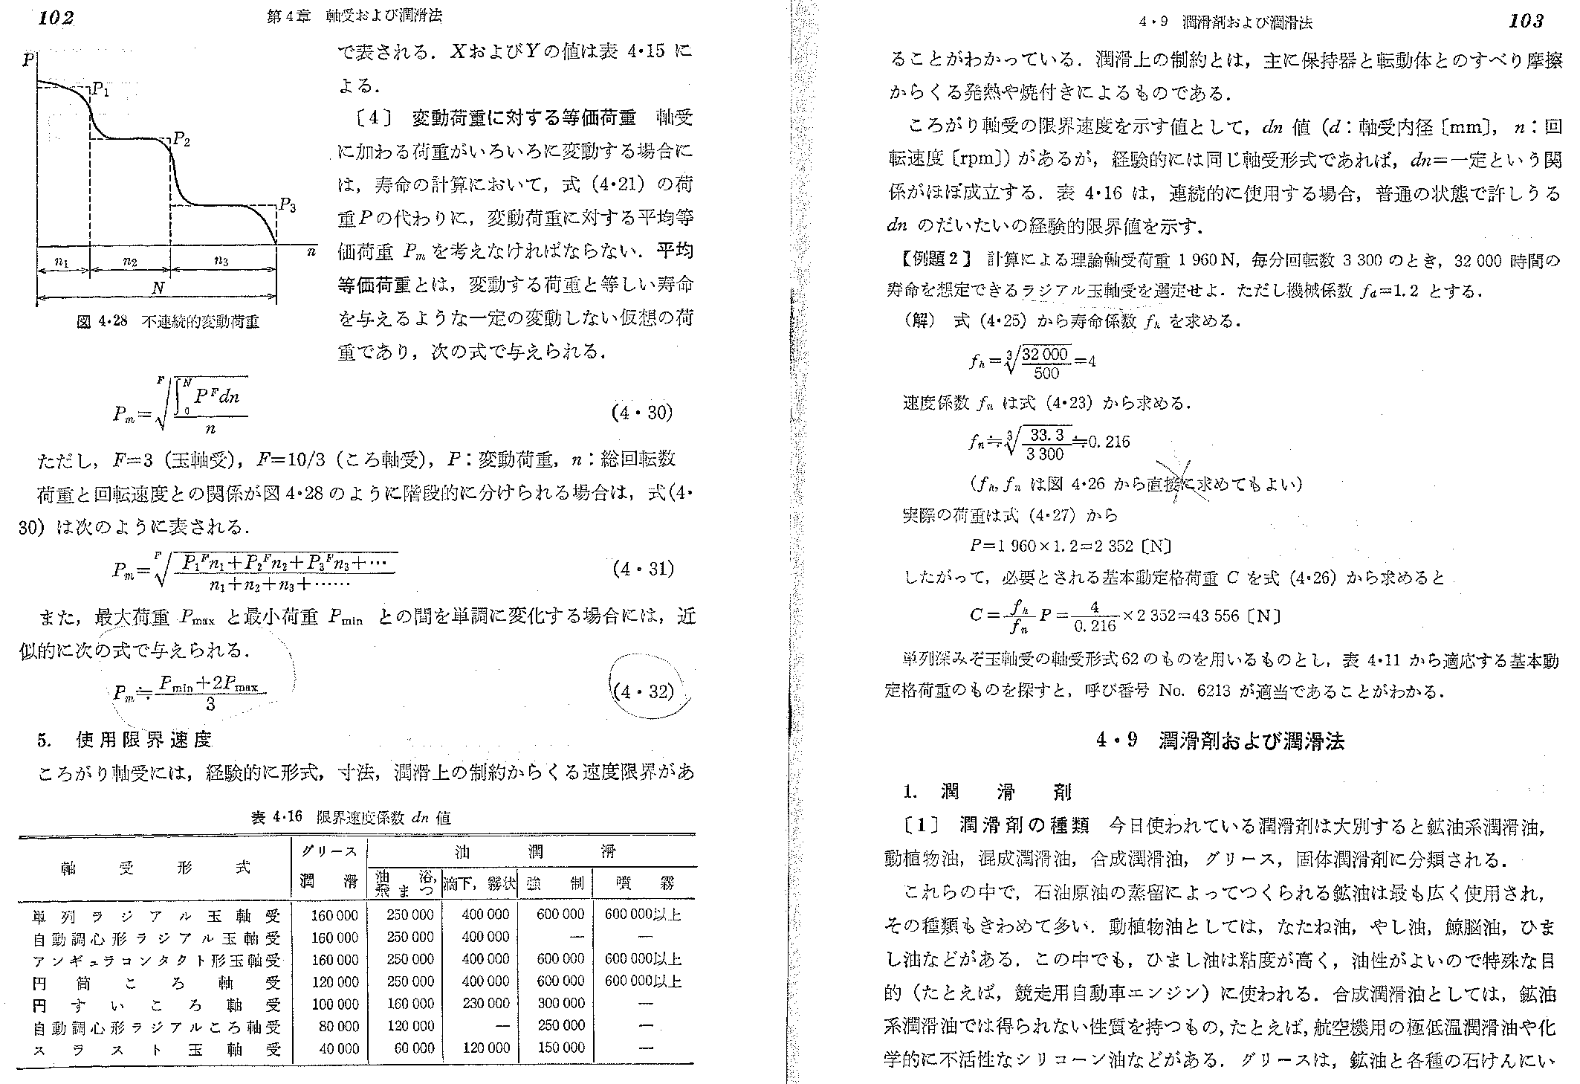
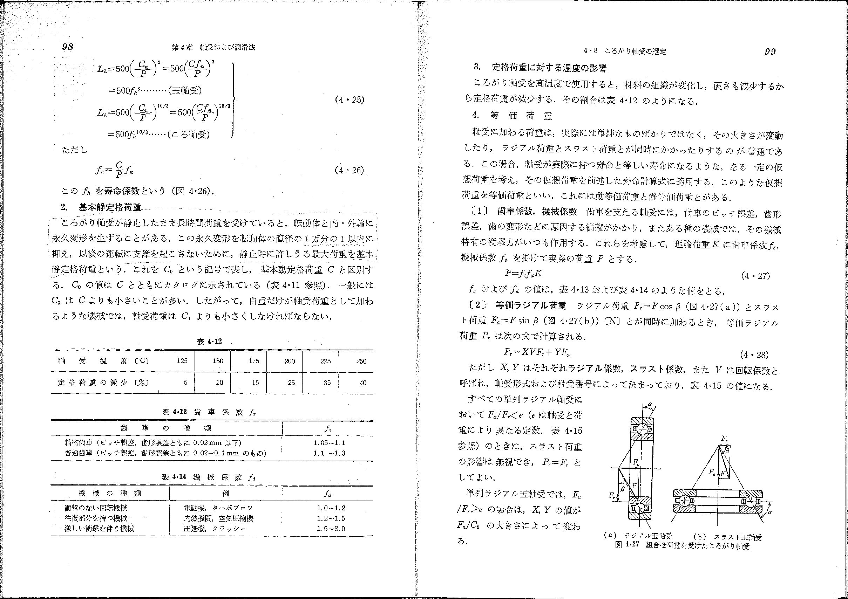
深溝玉軸受 _等価荷重計算: Pr = X･V･Fr + Y･Fa
 | 基本静定格荷重 | Co | [N] | 66,000 | カタログより入力
 | ラジアル荷重 | Fr | [N] | 15.8 | 計算モデルより入力
 | アキシアル荷重 | Fa | [N] | 55 | 計算モデルより入力
 | 回転 {内輪/外輪} | - | - | 内輪
 | {単列/複列} | - | - | 単列
 |  | Fa/Co | - | 0.0008
 |  | V | - | 1
 |  | e | - | 0.19
 |  | Fa/(V･Fr) | - | 3.481
 |  | X | - | 0.56
 |  | Y | - | 2.3
 |  | Pr | [N] | 135.3

